Generalidades
 | Resultado de reto virtual para la formulación del Plan Anticorrupción y Atención al Ciudadano para la vigencia 2022

La Secretaría Distrital de Seguridad, Convivencia y Justicia recibió aportes de los ciudadanos y partes interesadas a través de formulario virtual conformado por preguntas asociadas a los componentes del Plan Anticorrupción y de Atención al Ciudadano -PAAC. Se aclara que gran parte de las ideas ciudadanas recogidas pertenecen a actividades que hacen parte de la misionalidad de la entidad y por lo tanto se implementan a través de sus diferentes estrategias, proyectos y programas, y en cumplimiento a sus metas. A continuación la relación de los aportes ciudadanos y el análisis de los resultados.

 | Resumen y análisis de aportes

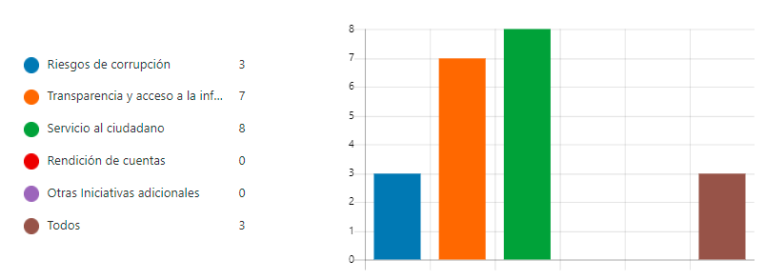 |  | De acuerdo a los resultados obtenidos, 38% porciento de los consultados, seleccionaron el componente de servicio al ciudadano para realizar su aporte, mientras que un 33% seleccionaron el componente de transparencia y acceso a la información. Es importante mencionar que, los componente mencionados anteriormente son los que cuentan con una gran cantidad de actividades formuladas en el Plan Anticorrupción y Atención al Ciudadano de la vigencia 2022.

 |  | Total de actividades por componente
 |  | 15 | COMPONENTE 4. MECANISMOS PARA MEJORAR LA ATENCIÓN AL CIUDADANO
 |  | 23 | COMPONENTE 5. MECANISMOS PARA LA TRANSPARENCIA Y ACCESO A LA INFORMACIÓN PÚBLICA

 | Frente a la pregunta: ¿Queremos saber sí ha sido sencilla la búsqueda o consulta de información en la página web de la entidad?, participaron 11 personas, de las cuales el 19% considera que, la búsqueda en la página web de la entidad ha sido sencilla, mientras que para el restante de los participantes ha sido medianamente sencilla.

 |  | El aspecto ha mejorar la atención al ciudadano es la calidez, continuando con la calidad de la información y finalemente terminanado con la oportunidada de respuesta, las cuales se veran directamente asociados en las actividades programadas para mejorar la atención al ciudadano en el componente con el mismo nombre, en el cual se destacan sencibilizaciones, capacitaciones y evalaución de la atención por los diferentes canales.

